预算清单
就业服务大厅升级改造及物料制作预算表
序号 | 产品名称 | 图文 | 规格/工艺 | 单价 | 单位 | 数量 | 金额（元） | 备注
1 | 门头招牌 | 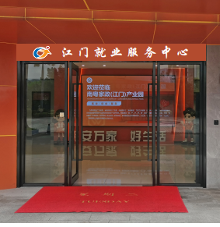 | 1. 尺寸： 440*50CM （含接制作、安装） |  | 套 | 1
2 | 门头背面 标语（服务群众，促进就业） |  | 1.工艺：20厘PVC+1厘亚克力 UV 雕刻 2.尺寸：400*50CM |  | 套 | 1
3 | 就业中心玻璃墙装饰 |  | 1.工艺：黑胶底高清哑膜车贴裁形（镜像双面） 2.尺寸：750*50CM*2 |  | 套 | 1
4 | 就业中心玻璃门头招牌（就业服务） |  | 1.工艺：黑胶底高清哑膜车贴裁形（镜像双面） 2.尺寸：220*60CM*2 |  | 套 | 1
5 | 就业中心内墙体标识 |  | 1.工艺：20厘PVC+1厘亚克力 UV 雕刻 2.尺寸：300*60CM |  | 套 | 1 |  | 内容为：来江门，“邑”就业
6 | 地标贴 |  | 1.工艺：黑胶底高清车贴+防滑膜 裁形 2.尺寸：200*100CM |  | 套 | 1
7 |  |  | 1.工艺：黑胶底高清车贴+防滑膜 裁形 2.尺寸：800*50CM |  | 套 | 2
8 | 功能区标识 |  | 1.工艺：15厘PVC+ UV 2.尺寸：200*60CM |  | 张 | 2
9 | 丽屏展架+展板180*80CM |  | 1.工艺：标重丽屏展架+8厘PVC UV （含展板设计排版） 2.尺寸：180*80CM |  | 套 | 16 |  | 展板内容双面展示
10 | 丽屏展架+展板160*60CM |  | 1.工艺：标重丽屏展架+光亮板裱哑膜车贴双面喷画 （含展板设计排版） 2.尺寸：160*60CM |  | 套 | 8
11 | 台牌架 |  | 1.工艺：亚克力插式台牌(含排版、双面打印） 2.尺寸：A4 |  | 套 | 30
12 | 就业驿站桌面窗口 立台牌 |  | 1.工艺：10厘PVC结皮板+1厘亚克力底面UV立台 2.尺寸：30*H25CM |  | 套 | 100
13 | 就业驿站上墙宣传板 |  | 1.工艺：10厘PVC结皮板+1厘亚克力底面UV 2.尺寸：60*H45CM |  | 张 | 100
14 | 就业驿站牌匾 |  | 1.工艺：不锈钢拉丝钛金， 2.尺寸：长 600MM，宽 400MM，厚 度不少于 0.9MM，四面 20MM 折边处理 |  | 个 | 20 |  | 就业驿站10个+就业e站10个
15 | 就业服务海报 |  | 1.工艺：高清哑膜车贴喷画 2.尺寸：50*70CM |  | 张 | 500
16 | 活动手持牌 |  | 1.工艺：亚克力 2.尺寸：45*35CM |  | 个 | 10
17 | 宣传册展示架 | 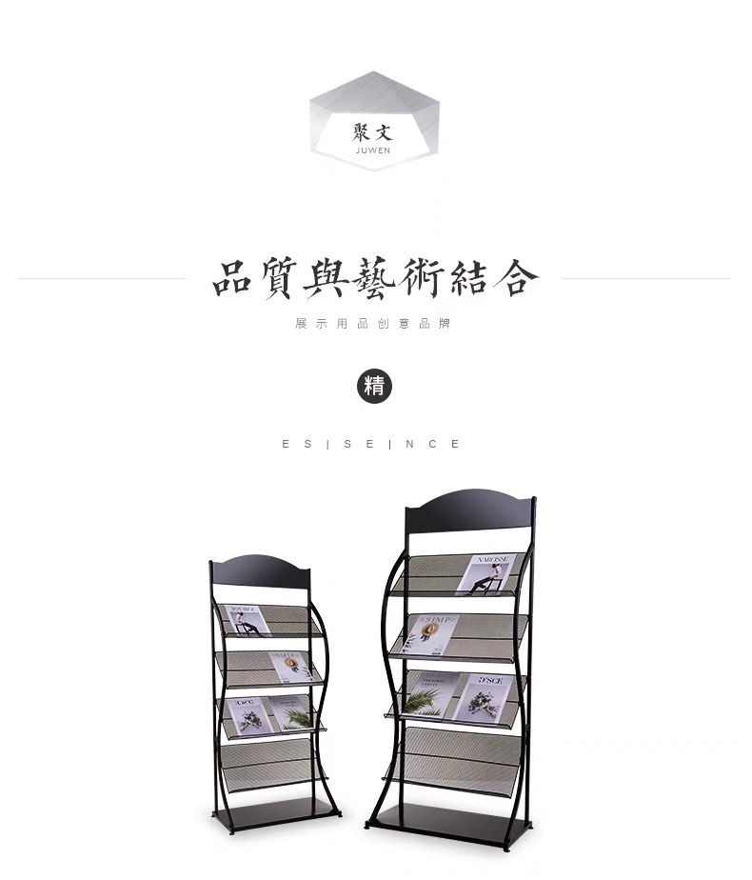 | 1.材质：镀锌铁圆管+网架 2.尺寸：H148*64*32CM |  | 个 | 2
合计（含税）
大写： |  |  |  | RMB0

